SFERA Modular 1reihig 1RT
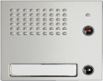
14 |  | AUDIO 332111 VIDEO 342471 2 Ruftasten 332121 3 Ruftasten 332231 4 Ruftasten 332241

13

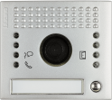
12

11

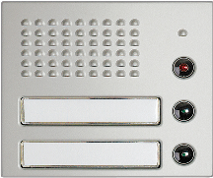
10

9

8

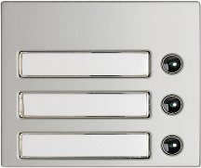
7

6

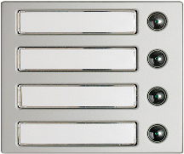
5

4

3
 | benötigte Felder ausfüllen und Schrift anpassen ausdrucken und an den gestrichelten Linien ausschneiden ( getestet mit HP Drucker )
2

1

